Titel
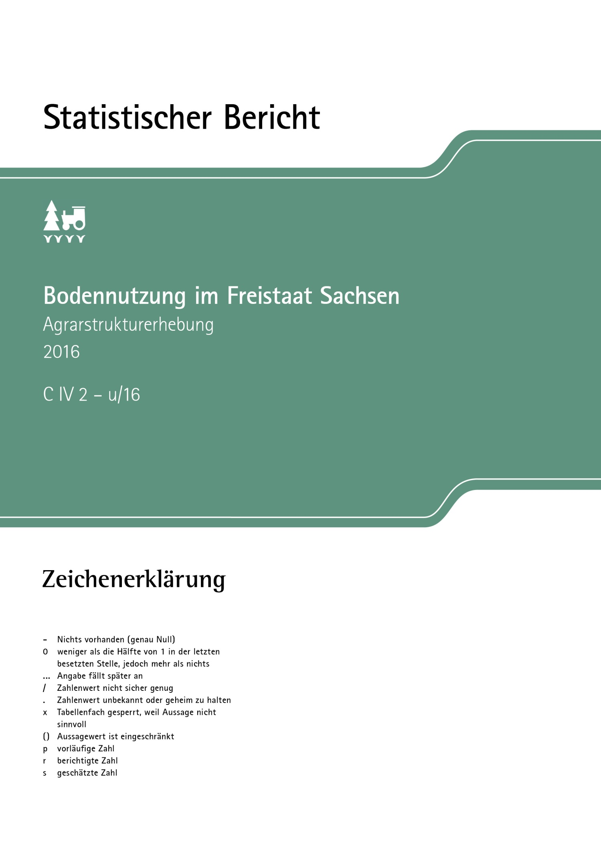
Inhalt
Impressum

Impressum
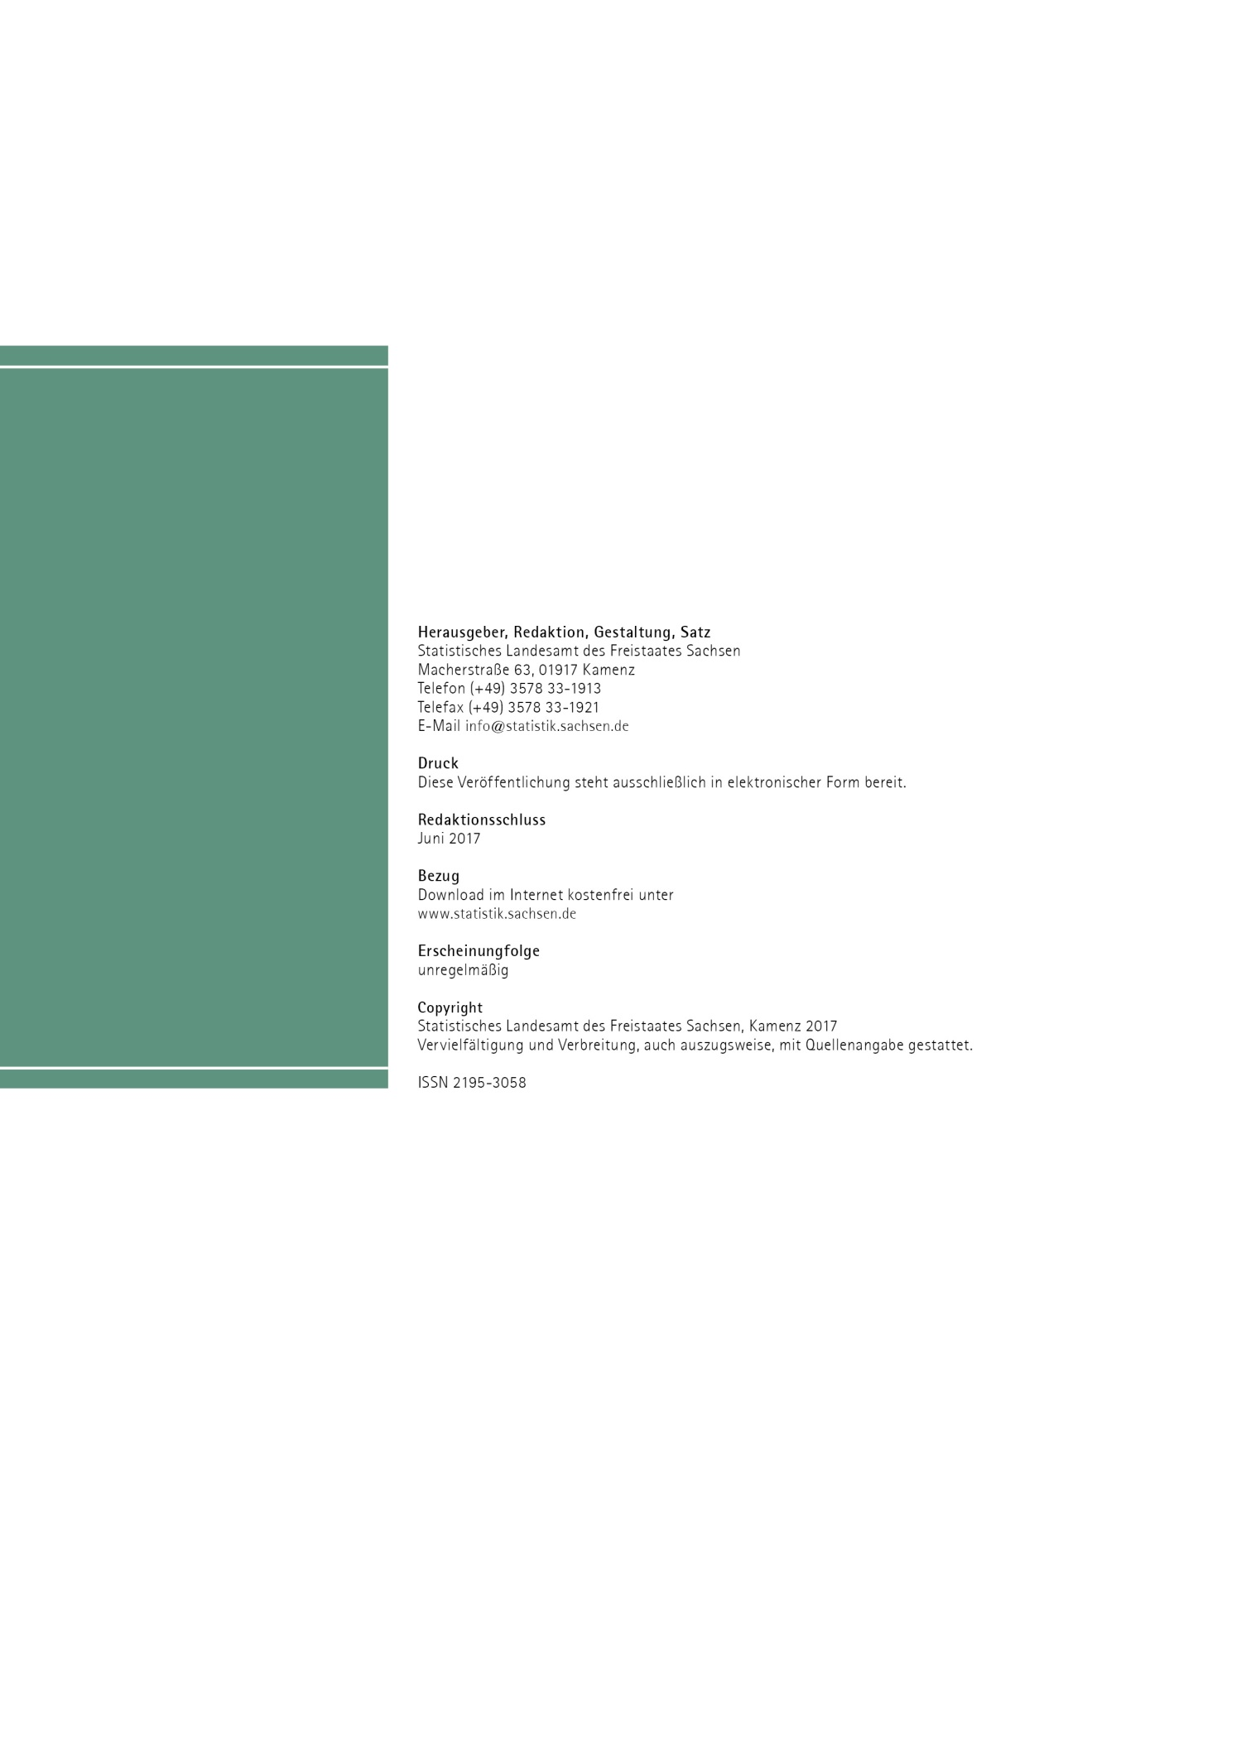
Inhalt

Tab1
1. Anbauflächen in den landwirtschaftlichen Betrieben 2015 und 2016 nach Kultur- und Fruchtarten

Kultur- und Fruchtart | Fläche |  | Veränderung
 | 2015 | 2016
 | ha |  |  | %

Landwirtschaftlich genutzte Fläche insgesamt | 903,194 | 903,514 | 320 | 0.0

Ackerland zusammen | 709,905 | 707,210 | -2,695 | -0.4

Getreide zur Körnergewinnung1) zusammen | 398,821 | 384,203 | -14,618 | -3.7
Weizen zusammen | 196,831 | 195,773 | -1,058 | -0.5
Winterweizen einschl. Dinkel und Einkorn | 194,407 | 193,170 | -1,237 | -0.6
Sommerweizen | 1,908 | 1,901 | -7 | -0.4
Hartweizen (Durum) | 516 | 702 | 186 | 36.0
Roggen und Wintermenggetreide | 33,425 | 27,451 | -5,974 | -17.9
Triticale | 21,277 | 18,260 | -3,017 | -14.2
Gerste zusammen | 118,789 | 117,115 | -1,674 | -1.4
Wintergerste | 93,211 | 93,713 | 502 | 0.5
Sommergerste | 25,578 | 23,402 | -2,176 | -8.5
Hafer | 8,781 | 8,375 | -406 | -4.6
Sommermenggetreide | 336 | 360 | 24 | 7.1
Körnermais/Mais zum Ausreifen (einschl. CCM) | 19,043 | 16,293 | -2,750 | -14.4
anderes Getreide zur Körnergewinnung2) | 338 | 577 | 239 | 70.7

Pflanzen zur Grünernte zusammen | 119,446 | 118,274 | -1,172 | -1.0
Getreide zur Ganzpflanzenernte einschl. Teigreife | 4,127 | 2,870 | -1,257 | -30.5
Silomais/Grünmais einschl. Lieschkolbenschrot | 79,220 | 79,239 | 19 | 0.0
Leguminosen zur Ganzpflanzenernte | 17,392 | 18,664 | 1,272 | 7.3
Feldgras/Grasanbau auf dem Ackerland | 18,619 | 17,399 | -1,220 | -6.6
andere Pflanzen zur Ganzpflanzenernte3) | 87 | 102 | 15 | 17.2

Hackfrüchte zusammen | 17,270 | 19,255 | 1,985 | 11.5
Kartoffeln | 6,359 | 6,326 | -33 | -0.5
Zuckerrüben ohne Saatguterzeugung | 10,658 | 12,668 | 2,010 | 18.9
andere Hackfrüchte ohne Saatguterzeugung | 253 | 261 | 8 | 3.2

Hülsenfrüchte zur Körnergewinnung1) zusammen | 14,067 | 15,082 | 1,015 | 7.2
Erbsen | 9,258 | 8,792 | -466 | -5.0
Ackerbohnen | 3,467 | 3,433 | -34 | -1.0
Süßlupinen | 1,036 | 1,166 | 130 | 12.5
Sojabohnen | · | 286 | x | x
andere Hülsenfrüchte und Mischkulturen zur Körnergew. | / | 1,404 | x | x

Handelsgewächse zusammen | 130,849 | 132,958 | 2,109 | 1.6
Ölfrüchte zur Körnergewinnung1) zusammen | 129,788 | 131,898 | 2,110 | 1.6
Raps und Rübsen zusammen | 126,800 | 129,813 | 3,013 | 2.4
Sachsen
Sachsen
Sachsen
Winterraps | 126,594 | 129,578 | 2,984 | 2.4
Sommerraps, Winter- und Sommerrübsen | 206 | 235 | 29 | 14.1
Sonnenblumen | 1,524 | 1,230 | -294 | -19.3
Öllein (Leinsamen) | 350 | 118 | -232 | -66.3
Sachsen
Sachsen
Sachsen
andere Ölfrüchte zur Körnergewinnung | 1,114 | 736 | -378 | -33.9
weitere Handelsgewächse zusammen | 1,060 | 1,061 | 1 | 0.1
Hopfen | · | 406 | x | x
Tabak | · | · | x | x
Heil-, Duft- und Gewürzpflanzen | · | 223 | x | x
Hanf | · | · | x | x
andere Pflanzen zur Fasergewinnung | · | - | x | x
Handelsgewächse nur zur Energieerzeugung | · | 235 | x | x
alle anderen Handelsgewächse zusammen | · | · | x | x

Gartenbauerzeugnisse auf dem Ackerland zusammen | 4,490 | 4,492 | 2 | 0.0
Gemüse und Erdbeeren zusammen | 4,273 | 4,271 | -2 | 0.0
im Freiland | 4,229 | 4,230 | 1 | 0.0
unter hohen begehbaren Schutzabdeckungen einschl. Gewächshäusern | 44 | 40 | -4 | -9.1
Blumen und Zierpflanzen zusammen | 201 | 203 | 2 | 1.0
im Freiland | 135 | 133 | -2 | -1.5
unter hohen begehbaren Schutzabdeckungen einschl. Gewächshäusern | 66 | 70 | 4 | 6.1
Gartenbausämereien und Jungpflanzenerzeugung zum Verkauf unter hohen begehbaren Schutzabdeckungen einschl. Gewächshäusern und im Freiland | / | 18 | x | x

Saat- und Pflanzguterzeugung für Gräser, Hackfrüchte und weitere Handelsgewächse4) | 7,244 | 7,014 | -230 | -3.2

Sonstige Kulturen auf dem Ackerland | 202 | 229 | 27 | 13.4

Stillgelegtes/aus der landwirtschaftlichen Erzeugung genommenes Ackerland/Brache mit Beihilfe-/Prämien- anspruch ohne wirtschaftliche Nutzung und ohne nach- wachsende Rohstoffe | 17,228 | 25,403 | 8,175 | 47.5

Brache ohne Beihilfe-/Prämienanspruch | 289 | 299 | 10 | 3.5

Dauerkulturen zusammen | 5,238 | 5,288 | 50 | 1.0
Nutzungs- und Fruchtart
Nutzungs- und Fruchtart
Sachsen
Sachsen
Nutzungs- und Fruchtart
Dauerkulturen im Freiland zusammen | 5,238 | 5,288 | 50 | 1.0
Baum- und Beerenobst einschl. Nüsse zusammen | 3,941 | 3,851 | -90 | -2.3
Baumobstanlagen | 3,573 | 3,447 | -126 | -3.5
Beerenobstanlagen (ohne Erdbeeren) | 315 | 344 | 29 | 9.2
Nüsse | 53 | 60 | 7 | 13.2
Sachsen
Rebflächen | 385 | 395 | 10 | 2.6
Baumschulen | 504 | 487 | -17 | -3.4
Weihnachtsbaumkulturen | / | 551 | x | x
andere Dauerkulturen | 6 | 5 | -1 | -16.7
Dauerkulturen unter hohen begehbaren Schutz- abdeckungen einschl. Gewächshäusern | - | - | - | -

Dauergrünland zusammen | 188,005 | 190,967 | 2,962 | 1.6
Sachsen
Wiesen | 60,374 | 61,288 | 914 | 1.5
Weiden (einschl. Mähweiden und Almen) | 122,976 | 124,275 | 1,299 | 1.1
ertragsarmes Dauergrünland | 3,565 | 4,185 | 620 | 17.4
aus der Erzeugung genommenes Dauergrünland mit Beihilfe-/Prämienanspruch | 1,090 | 1,219 | 129 | 11.8

Haus- und Nutzgärten | 45 | 49 | 4 | 8.9

_____
1) einschl. Saatguterzeugung
2) z. B. Hirse, Sorghum sowie Nichtgetreidearten wie Buchweizen oder Amaranth
3) z. B. Phacelia, Sonnenblumen und Mischkulturen
4) ohne Ölfrüchte

